Οδηγίες Συμπλήρωσης
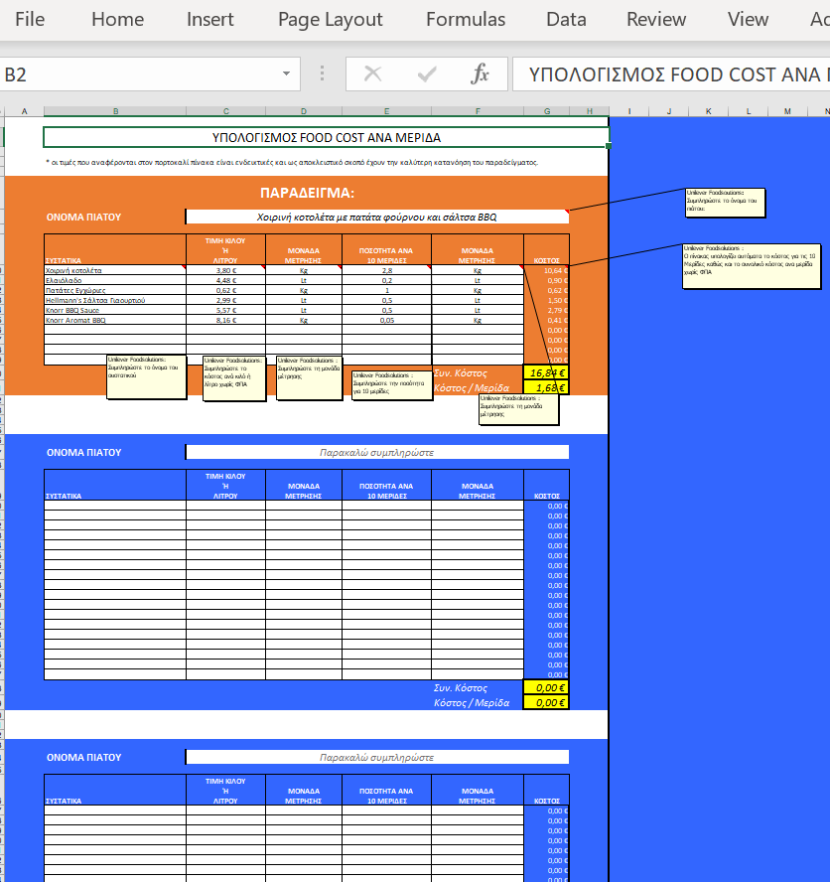
Πώς να χρησιμοποιήσετε το food cost calculator

1. Στο φύλλο με όνομα food cost calculator θα βρείτε 8 πίνακες για τον υπολογισμό του food cost ανά μερίδα. Για σκοπούς κατανόησης, ο πρώτος πίνακας περιλαμβάνει συστατικά και ενδεικτικά κόστη τα οποία εσείς μπορείτε να τροποποιήσετε με βάση μια δική σας συνταγή. Στους επόμενους πίνακες μπορείτε να συμπληρώσετε τα στοιχεία και να προσθέσετε τα πιάτα, τα συστατικά και τα κόστη που εσείς θέλετε. Οι πίνακες υπολογίζουν αυτόματα το κόστος για την παρασκευή 10 μερίδων αλλά και το κόστος ανά μερίδα για κάθε πιάτο. 2. Μπορείτε να διατηρείτε ξεχωριστό αρχείο για κάθε κομμάτι του μενού σας πχ Κυρίως Πιάτα , Ορεκτικά, Σαλάτες. Για να το κάνετε αυτό δουλέψτε κάθε φορά με συγκεκριμένα πιάτα του μενού. Μόλις ολοκληρώσετε την εισαγωγή των δεδομένων αποθηκεύστε το αρχείο με ένα χαρακτηριστικό όνομα στον υπολογιστή σας πχ Κυριώς πιάτα 1 Ιαν. 2010

2. Μπορείτε να αλλάξετε τα κελιά με λευκό χρώμα. Τα κελιά με μπλέ σκίαση περιλαμβάνουν τις συναρτήσεις για τον υπολογιμσό του κόστους και δεν μπορείτε να τα αλλάξετε ή να τα σβήσετε. 3. Πριν ξεκινήσετε την συμπλήρωση των δικών σας στοιχείων κάντε την απαραίτητα προεργασία, συγκεντρώστε τα υλικά και τα κόστη ανά κιλό και ανά λίτρο χωρίς ΦΠΑ με βάση τα τιμολόγια των προμηθευτών σας. 4.Κατά την χρήση των πινάκων πειραματιστείτε αλλάζοντας στοιχεία της συνταγής συμπληρώονοντας διαφορετικά συστατικά ή αλλάζοντας τις ποσότητες ανά συστατικά για να δείτε το κέρδος ή την επιβάρυνση που μπορεί να έχετε.

 | * Οι τιμές που περιλαμβάνονται στο παράδειγμα του πρώτου πίνακα είναι ενδεικτικές.

Στο τελευταίο φύλλο με όνομα συγκεντρωτικός πίνακας Food Cost θα μπορείτε να δείτε το συνολικό κόστος των 8 πιάτων που έχετε επιλέξει. Ο πίνακας είναι μία γρήγορη αναφορά για το κόστος των πιάτων του μενού σας.

